Узб
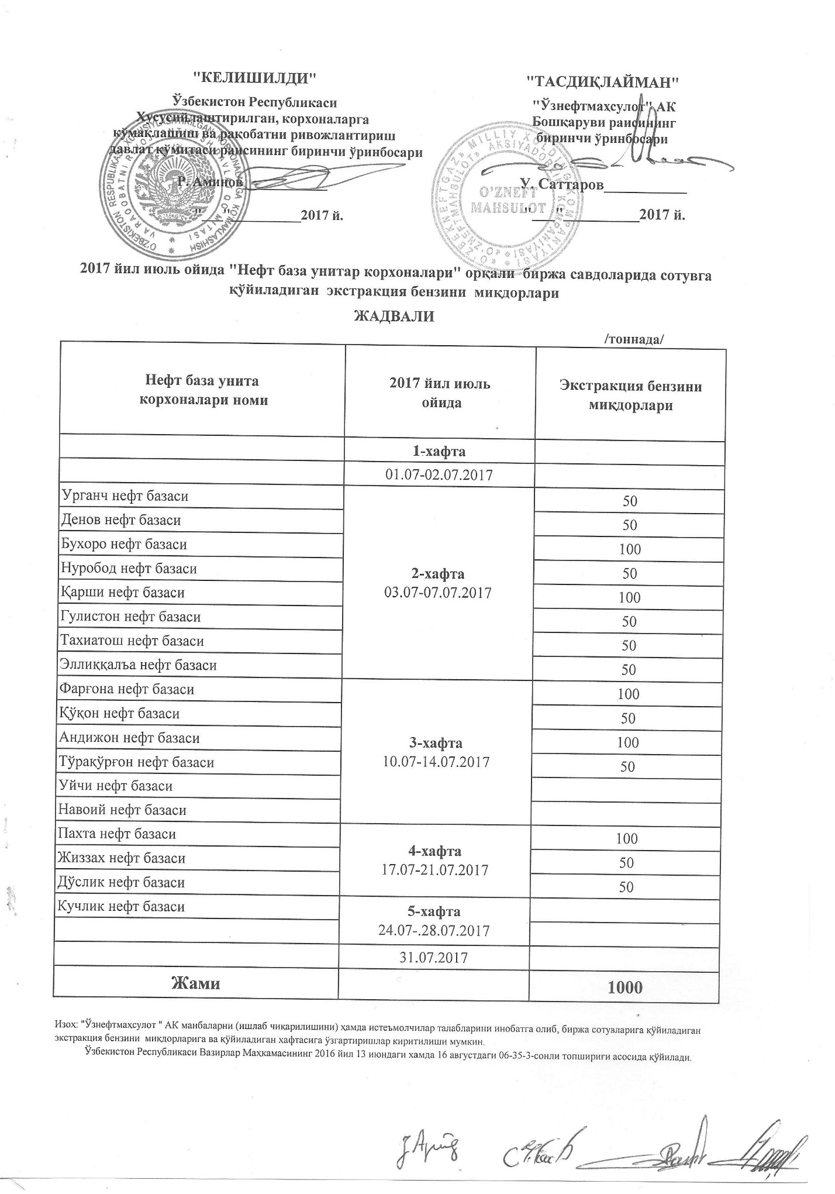
2017 йил июль ойида "Нефт база унитар корхоналари" орқали биржа савдоларида сотувга қўиладиган экстракция бензини миқдорлари ЖАДВАЛИ
 |  | /тоннада/
Нефт база унита корхоналари номи | 2017 йил июль ойида | Экстракция бензини миқдорлари
 | 1-хафта 01.07-02.07.2017

Урганч нефт базаси | 2-хафта 03.07-07.07.2017 | 50
Денов нефт базаси |  | 50
Бухоро нефт базаси |  | 100
Нуробод нефт базаси |  | 50
Қарши нефт базаси |  | 100
Гулистон нефт базаси |  | 50
Тахиатош нефт базаси |  | 50
Эллиққалъа нефт базаси |  | 50
Фарғона нефт базаси | 3-хафта 10.07-14.07.2017 | 100
Қўқон нефт базаси |  | 50
Андижон нефт базаси |  | 100
Тўрақўрғон нефт базаси |  | 50
Уйчи нефт базаси
Навоий нефт базаси
Пахта нефт базаси | 4-хафта 17.07-21.07.2017 | 100
Жиззах нефт базаси |  | 50
Дўстлик нефт базаси |  | 50
Кучлик нефт базаси | 5-хафта 24.07-28.07.2017

 | 31/07/2017
Жами |  | 1,000

